상품제안서
EASY 카드형 OTG USB메모리 (인쇄무료) | 상품코드: F11694

 |  | 02-412-0044 | www.easy1.co.kr
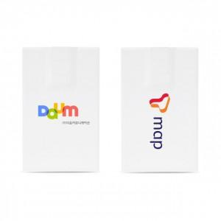 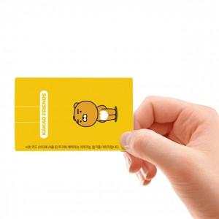

【상세/제작정보】 | 국내제조 스마트폰 연결가능한 카드형 USB메모리 UV 풀컬러인쇄로 기업 관공서 홍보효과 최고!

【인쇄/포장옵션】 | 풀칼라 / 포장지포장

【공급단가】 | 수량
*VAT별도 | 8G
 | 16G
 | 32G
 | 64G

【상품 URL】 | http://www.easy1.co.kr/src/goods_detail.php?gdno=11694

